Sheet1
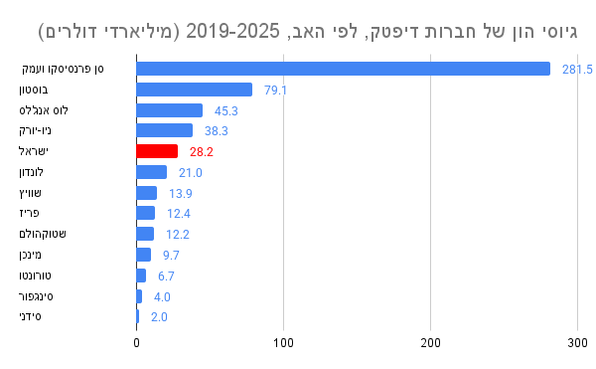
 | ישראל מדורגת כהאב החמישי בעולם במונחי גיוס הון לחברות דיפטק, הגדולה ביותר מחוץ לארה"ב
 | סך גיוסי הון של חברות דיפטק לפי האב בשנים 2019-2025 (מיליארדי דולרים)

האב | 2019-2025
סן פרנסיסקו ועמק הסיליקון | 297.3
בוסטון | 79.6
לוס אנג'לס | 46.0
ניו-יורק | 38.9
ישראל | 28.6
לונדון | 21.5
פריז | 14.5
שוויץ | 14.0
שטוקהולם | 12.3
מינכן | 9.7
טורונטו | 7.3
סינגפור | 4.1
סידני | 2.0

